상품제안서
화양연화 방짜유기 2인 수저 세트 (실크A) | 상품코드: F27940

 |  |  |  |  |  |  | 02-412-0044 | www.easy1.co.kr
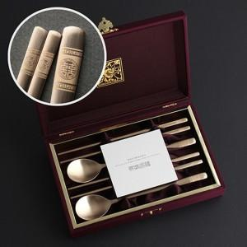

【상세/제작정보】

【인쇄/포장옵션】 | / 포장지포장

【공급단가】 | 수량 | 20~ | 60~ | 120~ | 180~ | 240~
*VAT별도 | 단가 | 34,800원 | 34,220원 | 33,350원 | 32,770원 | 31,900원

【상품 URL】 | https://dev.easy1.co.kr:443/src/goods_detail.php?gdno=27940

